Задание 1
Вариант 4
X | Y | Задание 1
1.85485 | 5.13633 |  | выборочное среднее |  |  | 1.96
2.019459 | 6.68627 |  | выборочная дисперсия |  | неиспр | 0.34687698089 |  | среднеквадратическое отклонение |  |  |  | 0.58896263115 | 0.58896263115
2.07767 | 0.291315 |  |  |  | испр | 0.35395610295 | 0.35395610295 |  |  |  |  | 0.5949421005 | 0.5949421005
1.31666 | 5.14707
2.45524 | 5.07921
Полигон частот
2.01264 | 0.576286 | Задание 2
2.08955 | 10.63985 |  | Интервальный вариационный ряд |  |  | 1.02181 |  |  |  |  | середина интервала | частоты | отсносительные частоты | плотность относительных частот | накопленные частоты
2.45615 | 8.42468 |  | мин. значение | 1.02181 |  | 1.18757 |  |  | Интервалы |  | xi | ni | wi | wi / h | wk
2.72661 | 2.1817 |  | макс. значение | 2.92721 |  | 1.22424 |  | 1 | 1.02181 | 1.29401 | 1.15791 | 10 | 0.2 | 0.73475385746 | 0.2
2.90847 | 2.84866 |  | размах выборки | 1.9054 |  | 1.23054 |  | 2 | 1.29401 | 1.56621 | 1.43011 | 8 | 0.16 | 0.58780308597 | 0.36
1.26769 | 2.01699 |  | кол-во интервалов | 7 |  | 1.23178 |  | 3 | 1.56621 | 1.83841 | 1.70231 | 4 | 0.08 | 0.29390154298 | 0.44
1.79486 | 1.13697 | h | длина интервала | 0.2722 |  | 1.23731 |  | 4 | 1.83841 | 2.11061 | 1.97451 | 9 | 0.18 | 0.66127847171 | 0.62
2.46258 | 5.25466 |  |  |  |  | 1.24443 |  | 5 | 2.11061 | 2.38281 | 2.24671 | 3 | 0.06 | 0.22042615724 | 0.68
1.35596 | 4.67936 |  |  |  |  | 1.26769 |  | 6 | 2.38281 | 2.65501 | 2.51891 | 6 | 0.12 | 0.44085231447 | 0.8
1.97347 | 5.57706 |  |  |  |  | 1.29125 |  | 7 | 2.65501 | 2.92721 | 2.79111 | 10 | 0.2 | 0.73475385746 | 1
1.82836 | 7.05016 |  |  |  |  | 1.29299 |  |  |  | V выборки | 50 | 50 | 1
1.34411 | 8.79117 |  |  |  |  | 1.31666 |  |  |  |  |  | значения |  | 0.73475385746
1.88008 | 10.264 |  |  |  |  | 1.34411 |  |  |  |  |  | 10 |  | 0.22042615724
2.65469 | 1.13305 |  |  |  |  | 1.35596 |  |  |  |  |  | 8
1.78063 | 2.16593 |  |  |  |  | 1.35772 |  |  |  |  |  | 4
Величина Y
2.52456 | 4.09626 |  |  |  |  | 1.37456 |  |  |  |  |  | 9
1.23054 | 2.33414 |  |  |  |  | 1.44188 |  |  |  |  |  | 3
1.24443 | 9.46048 |  |  |  |  | 1.45451 |  |  |  |  |  | 6
2.13189 | 6.30815 |  |  |  |  | 1.56198 |  |  |  |  |  | 10
1.45451 | 4.05412 |  |  |  |  | 1.62961
2.83801 | 2.74657 |  |  |  |  | 1.78063
1.23178 | 2.36255 |  |  |  |  | 1.79486
2.73598 | -1.51603 |  |  |  |  | 1.82836
2.06782 | 7.61748 |  |  |  |  | 1.85485
2.03674 | 0.295758 |  |  |  |  | 1.88008
2.80681 | 7.32389 |  |  |  |  | 1.97347
2.79116 | 2.85359 |  |  |  |  | 2.01264
1.35772 | 2.72077 |  |  |  |  | 2.019459
2.41478 | 6.1454 |  |  |  |  | 2.03674
1.29125 | 1.12967 |  |  |  |  | 2.06782
2.69475 | 0.732955 |  |  |  |  | 2.07767
2.28171 | 2.02307 |  |  |  |  | 2.08955
1.23731 | 4.71827 |  |  |  |  | 2.13189
2.92721 | 3.27835 |  |  |  |  | 2.24743
1.56198 | 7.30785 |  |  |  |  | 2.28171
1.29299 | 1.76419 |  |  |  |  | 2.41478
2.68327 | 4.78628 |  |  |  |  | 2.45524
1.37456 | 9.32623 |  |  |  |  | 2.45615
1.18757 | 2.78521 |  |  |  |  | 2.46258
1.02181 | 12.2189 |  |  |  |  | 2.52456
1.62961 | 2.77255 |  |  |  |  | 2.65469
1.44188 | 4.78623 |  |  |  |  | 2.68327
2.86508 | 5.02365 |  |  |  |  | 2.69475
1.22424 | 2.9275 |  |  |  |  | 2.72661
2.24743 | 6.29961 |  |  |  |  | 2.73598
 |  |  |  |  |  | 2.79116
 |  |  |  |  |  | 2.80681
 |  |  |  |  |  | 2.83801
 |  |  |  |  |  | 2.86508
 |  |  |  |  |  | 2.90847
 |  |  |  |  |  | 2.92721

Задание 2
$$\overline{x}−\frac{s}{\sqrt{n}}t_{\frac{a}{2}}\left(n−1\right)≤a≤\overline{x}+\frac{s}{\sqrt{n}}t_{\frac{a}{2}}\left(n−1\right)$$
$$s^{2}=\frac{1}{n−1}\sum_{i=1}^{n}{{\left(x_{i}−\overline{x}\right)}^{2}}$$
$$t_{\frac{a}{2}}\left(n−1\right)$$
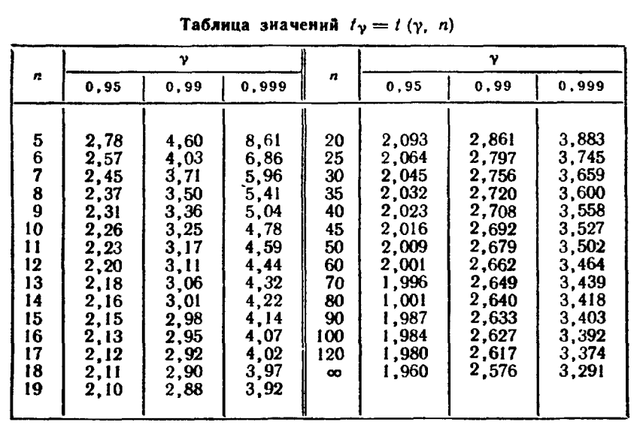
1.85485 | 5.13633 | формулы:
2.019459 | 6.68627
2.07767 | 0.291315 |  | доверительный интервал для МО при неизвестной дисперсии. |  | это квантиль распределения функции Стьюдента с n-1 степенью свободы.
1.31666 | 5.14707
$$\overline{x}−u\frac{s}{\sqrt{n}}≤a≤\overline{x}+u\frac{s}{\sqrt{n}}$$
2.45524 | 5.07921 |  | доверительный интервал для МО при известной дисперсии. u - квантиль нормального распрелеления. | квантиль уровня p — значение, которое заданная случайная величина не превышает с вероятностью p.
2.01264 | 0.576286
$$\frac{\left(n−1\right)s^{2}}{χ_{r}^{2}\left(α\right)}<a<\frac{\left(n−1\right)s^{2}}{χ_{l}^{2}\left(α\right)}$$
$$χ_{r}^{2}\left(α\right)$$
$$χ_{l}^{2}\left(α\right)$$
$$\frac{a}{2}$$
1 $−$ $\frac{a}{2}$
2.08955 | 10.63985 |  | доверительный интервал для дисперсии. | значения и находятся по таблицам хи-квадрат распределения с n-1 степенью свободы, в таблице нужно искать и .
2.45615 | 8.42468
2.72661 | 2.1817
2.90847 | 2.84866 | 1) Доверительные интервалы для МО при неизвестной дисперсии
1.26769 | 2.01699
1.79486 | 1.13697 | s | 2.136965061 | (по формуле) |  | Уровень доверия (b) | 0.95
2.46258 | 5.25466 | Квантиль стьюдента | 2.0095752371 | (1-a/2, количество степеней свободы = 49) |  | a | 0.05
1.35596 | 4.67936 | n | 50 |  |  | 1-a/2 | 0.975
1.97347 | 5.57706 | Выборочное среднее | 1.96178
1.82836 | 7.05016 | Доверительный интервал для МО | 1.3544634293 | 2.5691009307 |  | если вероятность (уровень доверия) b, то а = 1-b, а квантили ищутся для 1-а/2.
1.34411 | 8.79117
1.88008 | 10.264
2.65469 | 1.13305 | 2) Доверительные интервалы при известной дисперсии для математического ожидания
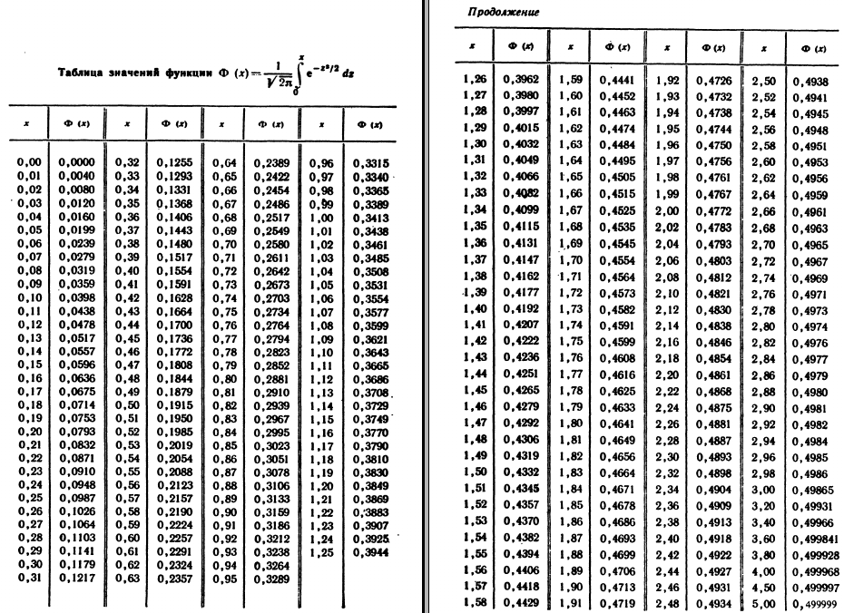
1.78063 | 2.16593
2.52456 | 4.09626 | Выборочная дисперсия | 4 | (это значение нам дано)
1.23054 | 2.33414 | Квантиль нормального распределения (вернет значение, при котором 95% данных лежат слева от этой точки в стандартном нормальном распределении). | 1.9599639845
1.24443 | 9.46048 | n | 50
2.13189 | 6.30815 | Выборочное среднее | 1.96178
1.45451 | 4.05412 | Доверительный интервал для МО | 1.4074206503 | 2.5161437097
2.83801 | 2.74657
1.23178 | 2.36255 | 3) Доверительный интервал для дисперсии при неизвестном МО
2.73598 | -1.51603
2.06782 | 7.61748 | Выборочная дисперсия | 0.34687698089
2.03674 | 0.295758 | xи-квадрат квантиль | 31.554916463 | 70.222413566
2.80681 | 7.32389 | n | 50
2.79116 | 2.85359 | Выборочное среднее | 1.96178
1.35772 | 2.72077 | Исправленная выборочная дисперсия | 0.35395610295 | (s^2)
2.41478 | 6.1454 | Доверительный интервал для дисперсии | 0.2469845191 | 0.54964015085
1.29125 | 1.12967
2.69475 | 0.732955
2.28171 | 2.02307
1.23731 | 4.71827
2.92721 | 3.27835
1.56198 | 7.30785
1.29299 | 1.76419
2.68327 | 4.78628
1.37456 | 9.32623
1.18757 | 2.78521
1.02181 | 12.2189
1.62961 | 2.77255
1.44188 | 4.78623
2.86508 | 5.02365
1.22424 | 2.9275
2.24743 | 6.29961

Задание 3
6.68627 | число элементов (n) | 50 |  | выборочное среднее | 4.49855288 |  | степени свободы | 2
0.291315 | минимальный | -1.51603 |  | выборочная дисперсия | 9.4184510538 |  | уровень значимости | 0.1
5.14707 | максимальный | 12.2189 |  | ср. кв. отклонение | 3.0689495033 |  | критическое значение | 4.605170186
5.07921 | число промежутков | 5 |  |  |  |  | объем выборки | 50
0.576286 | шаг | 2.74699
10.63985 |  |  |  |  |  |  |  |  |  |  |  |  | 1
$$\frac{(n_{k}−np_{k})^{2}}{np_{k}}$$
8.42468
2.1817 | номер промежутка | начало промежутка | конец промежутка | середина промежутка | абсолютная частота (n_k) | относительная частота | плотность относ. част. | накопленная частота | нормированные координаты интервалов |  | значение функции Лапласа на границах |  | вероятность попадания в интервал (p_k)
2.84866
2.01699 | 1 | -1.51603 | 1.23096 | -0.142537 | 8 | 0.16 | 0.05824565542 | 0.16 | -1.9598181311 | -1.0647281347 | 0 | 0.14349948723 | 0.14349948723 | 0.094866862188 | 7.1749743616
1.13697 | 2 | 1.23096 | 3.97794 | 2.604449 | 15 | 0.3 | 0.10921060391 | 0.46 | -1.0647281347 | -0.16963813821 | 0.14349948723 | 0.43264736364 | 0.2891478764 | 0.020364767682 | 14.45739382
5.25466 | 3 | 3.97794 | 6.72493 | 5.351435 | 16 | 0.32 | 0.11649131084 | 0.78 | -0.16963813821 | 0.72545185823 | 0.43264736364 | 0.7659125656 | 0.33326520196 | 0.026400233521 | 16.663260098
4.67936 | 4 | 6.72493 | 9.47191 | 8.098421 | 8 | 0.16 | 0.05824565542 | 0.94 | 0.72545185823 | 1.6205418547 | 0.7659125656 | 0.94744203449 | 0.18152946889 | 0.12767018866 | 9.0764734446
5.57706 | 5 | 9.47191 | 12.21890 | 10.845407 | 3 | 0.06 | 0.021842120783 | 1 | 1.6205418547 | 2.5156318511 | 0.94744203449 | 1 | 0.052557965509 | 0.05268837638 | 2.6278982754
7.05016 | сумма |  |  |  | 50 | 1
$$χ_{B}^{2}=\sum_{k=1}^{r}{‍}\frac{(n_{k}−np_{k})^{2}}{np_{k}}$$
8.79117 |  |  |  |  |  |  |  |  |  |  |  |  |  | 0.32199042843
10.264
1.13305 | гипотеза: генеральная совокупность для выборки распределена нормально
2.16593
4.09626 |  |  |  |  |  |  |  |  |  |  |  |  | хи-квадрат меньше критического значения? | да; гипотеза не противоречит опытным данным.
2.33414
9.46048
Величина Y
6.30815
Нормированное нормальное распределение
4.05412
2.74657
2.36255
-1.51603
7.61748
0.295758
7.32389
2.85359
2.72077
6.1454
1.12967
0.732955
2.02307
4.71827
3.27835
7.30785
1.76419
4.78628
9.32623
2.78521
12.2189
2.77255
4.78623
5.02365
2.9275
6.29961
6.29961

Задание 6
Построить линейную регрессию Х на Y, Y на X, где X – первая выборка (столбик), Y – вторая выборка (столбик).

X | Y | выборочное среднее X | выборочное среднее Y | коэфф. коррел. Пирсона (P) | σ X | σ Y | Y на X | X на Y

y = 2,12177 + 0,25958x
1.85485 | 5.13633 | 1.96178218 | 4.47528728 | -0.17413566942 | 0.5949421005 | 3.0594116753 | 4.5710418208 | 7.6330820291
2.019459 | 6.68627 |  |  |  |  |  | 4.4236394279 | 2.7720436041
2.07767 | 0.291315 |  |  |  |  |  | 4.3715132338 | 1.0530251558
1.31666 | 5.14707 |  | Y на X: |  |  |  | 5.0529747272 | 23.526272984
2.45524 | 5.07921 |  | a = P*(σ Y / σ X) |  |  |  | 4.0334106911 | -10.096925808
2.01264 | 0.576286 |  | a | -0.89546982748 |  |  | 4.4297456367 | 2.9734142522
2.08955 | 10.63985 |  |  |  |  |  | 4.3608750523 | 0.70219903756
2.45615 | 8.42468 |  | b = Ȳ - a*X̄ |  |  |  | 4.0325958135 | -10.123798852
2.72661 | 2.1817 |  | b | 6.2320040303 |  |  | 3.790407044 | -18.110703896
2.90847 | 2.84866 |  |  |  |  |  | 3.6275569011 | -23.481178463
1.26769 | 2.01699 |  |  |  |  |  | 5.0968258847 | 24.972397143
1.79486 | 1.13697 |  | X на Y: |  |  |  | 4.6247610557 | 9.4046358027
2.46258 | 5.25466 |  | a = P*(σ X / σ Y) |  |  |  | 4.0268379425 | -10.313682012
1.35596 | 4.67936 |  | a | -0.033862929195 |  |  | 5.017782763 | 22.365711836
1.97347 | 5.57706 |  |  |  |  |  | 4.4648211898 | 4.1301363944
1.82836 | 7.05016 |  | b = X̄- a*Ȳ |  |  |  | 4.5947628165 | 8.4153533987
1.34411 | 8.79117 |  | b | 2.1133285163 |  |  | 5.0283940805 | 22.715652029
1.88008 | 10.264 |  |  |  |  |  | 4.548449117 | 6.8880194902
x = 1,51337 + 0,01151y
2.65469 | 1.13305 |  |  |  |  |  | 3.854809234 | -15.986847464
1.78063 | 2.16593 |  |  |  |  |  | 4.6375035914 | 9.8248593432
2.52456 | 4.09626 |  |  |  |  |  | 3.9713367226 | -12.144002113
1.23054 | 2.33414 |  |  |  |  |  | 5.1300925888 | 26.069467033
1.24443 | 9.46048 |  |  |  |  |  | 5.1176545129 | 25.659283971
2.13189 | 6.30815 |  |  |  |  |  | 4.3229608598 | -0.5481357978
1.45451 | 4.05412 |  |  |  |  |  | 4.9295342115 | 19.455449719
2.83801 | 2.74657 |  |  |  |  |  | 3.6906517052 | -21.400437025
1.23178 | 2.36255 |  |  |  |  |  | 5.1289822062 | 26.032848819
2.73598 | -1.51603 |  |  |  |  |  | 3.7820164917 | -18.387407661
2.06782 | 7.61748 |  |  |  |  |  | 4.3803336116 | 1.3439037133
2.03674 | 0.295758 |  |  |  |  |  | 4.4081648139 | 2.2617215377
2.80681 | 7.32389 |  |  |  |  |  | 3.7185903638 | -20.479075502
2.79116 | 2.85359 |  |  |  |  |  | 3.7326044666 | -20.0169182
1.35772 | 2.72077 |  |  |  |  |  | 5.0162067361 | 22.313737596
2.41478 | 6.1454 |  |  |  |  |  | 4.0696414003 | -8.9021089101
1.29125 | 1.12967 |  |  |  |  |  | 5.0757286155 | 24.27665107
2.69475 | 0.732955 |  |  |  |  |  | 3.8189367127 | -17.169852034
2.28171 | 2.02307 |  |  |  |  |  | 4.1888015702 | -4.972442955
1.23731 | 4.71827 |  |  |  |  |  | 5.124030258 | 25.869543395
2.92721 | 3.27835 |  |  |  |  |  | 3.6107757966 | -24.034585993
1.56198 | 7.30785 |  |  |  |  |  | 4.8332980692 | 16.281772705
1.29299 | 1.76419 |  |  |  |  |  | 5.074170498 | 24.225267447
2.68327 | 4.78628 |  |  |  |  |  | 3.8292167063 | -16.830838243
1.37456 | 9.32623 |  |  |  |  |  | 5.0011270242 | 21.81643862
1.18757 | 2.78521 |  |  |  |  |  | 5.1685709273 | 27.338406284
1.02181 | 12.2189 |  |  |  |  |  | 5.3170040059 | 32.23343468
1.62961 | 2.77255 |  |  |  |  |  | 4.7727374447 | 14.284603482
1.44188 | 4.78623 |  |  |  |  |  | 4.9408439954 | 19.828423951
2.86508 | 5.02365 |  |  |  |  |  | 3.666411337 | -22.199836269
1.22424 | 2.9275 |  |  |  |  |  | 5.1357340487 | 26.255511187
2.24743 | 6.29961 |  |  |  |  |  | 4.2194982759 | -3.9601265129

